关系图
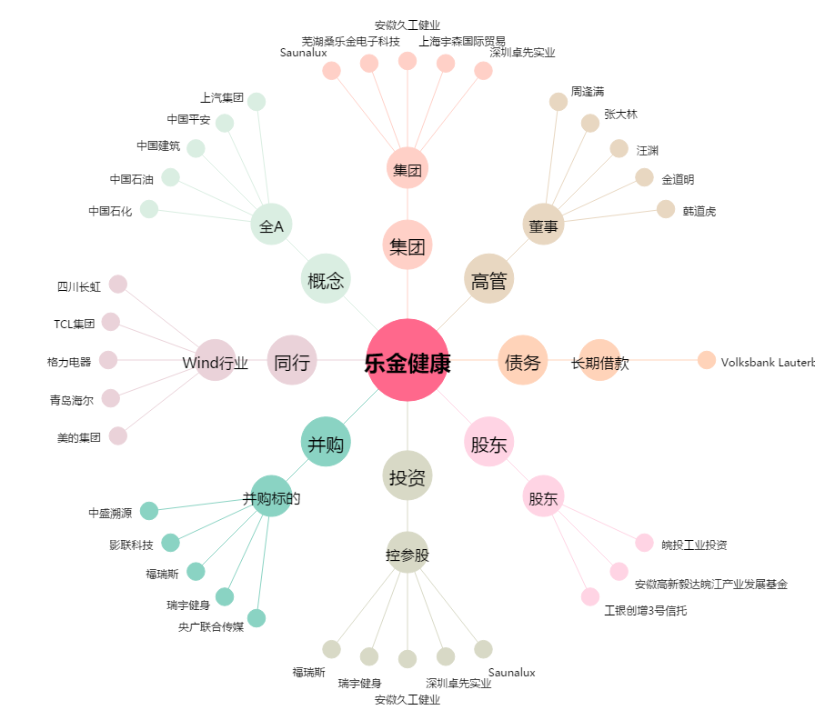
乐金健康[300247.SZ] - 关系概览图

